Sheet1
 | 不含税租金报价
 | 1.6

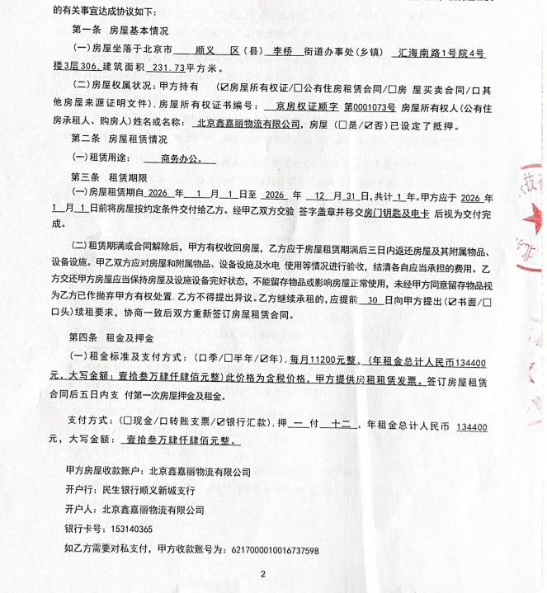
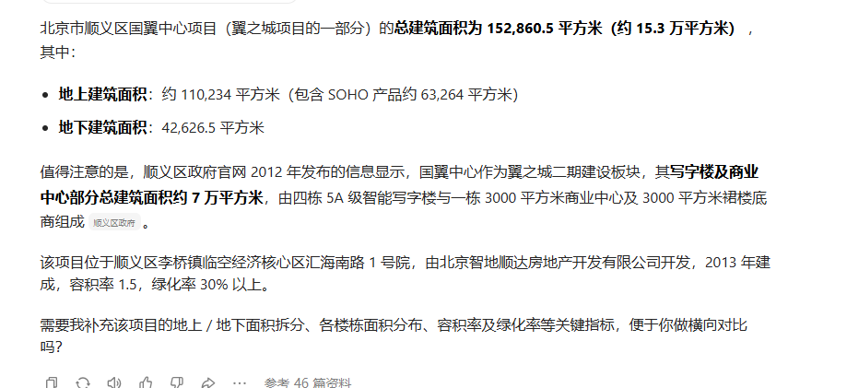

不含税租金
1.5

